Sheet1
The TLC5922 is a 16-channel constant-current sink | TLC5922は、16チャンネルの定電流シンク・ドライバです。
driver. Each channel has an On/Off state and a | ドライバです。各チャネルはオン/オフ状態と
128-step adjustable constant-current sink (dot | 128ステップ調整可能な定電流シンク（ドット
correction). The dot correction adjusts the brightness | 補正）があります。ドット補正は
variations between LED, LED channels, and other | ドット補正は、LED、LEDチャンネル
LED drivers. Both dot correction and On/Off state are | LEDドライバ間の輝度ばらつきを調整します。ドット補正とオン/オフ状態の両方は、シリアル・データ・インターフェース経由でアクセス可能です。
accessible via a serial data interface. A single | シリアル・データ・インターフェース経由でアクセス可能。単一の
external resistor sets the maximum current of all 16 | 外部抵抗1つで16チャンネルすべての最大電流を設定できます。
channels. | チャンネルの最大電流を設定します。

This integrated circuit can be damaged by ESD. Texas Instruments recommends that all integrated circuits be handled with appropriate precautions. Failure to observe proper handling and installation procedures can cause damage. ESD damage can range from subtle performance degradation to complete device failure. Precision integrated circuits may be more susceptible to damage because very small parametric changes could cause the device not to meet its published specifications.
この集積回路は ESD によって損傷する可能性があります。テキサス・インスツルメンツは、すべての集積回路を適切な予防措置で取り扱うことを推奨します。を推奨します。適切な取り扱いおよび設置手順を守らないと、損傷の原因となることがあります。ESD による損傷は、軽微な性能劣化から完全なデバイスの故障に至るまで様々です。精密集積回路は、以下のような損傷を受けやすい場合があります。非常に小さなパラメトリック変化により、デバイスが公表された仕様を満たさなくなる可能性があるためです。

(1) For the most current package and ordering information, see the Package Option Addendum at the end of this document, or see the TI website at www.ti.com. (2) The DAP package is available in tape and reel. Add R suffix (TLC5922DAPR) to order quantities of 2000 parts per reel.
(1) 最新のパッケージおよび注文情報については、本書末尾のパッケージ・オプション補遺を参照するか、または TI ウェブサイト（）を参照してください。または TI のウェブサイト www.ti.com をご覧ください。(2) DAP パッケージはテープ・アンド・リールで入手可能です。注文数量が 1 リール当たり 2000 個の場合は、接尾辞 R（TLC5922DAPR）を付けてください。2000 個/リール。

(1) Stresses beyond those listed under Absolute Maximum Ratings may cause permanent damage to the device. These are stress ratings only, and functional operation of the device at these or any other conditions beyond those indicated under Recommended Operating Conditions is not implied. Exposure to absolute-maximum-rated conditions for extended periods may affect device reliability. (2) All voltage values are with respect to network ground terminal.
(1) 絶対最大定格に記載されている値を超える応力は、デバイスに永久的な損傷を与える可能性があります。これらは応力定格推奨動作条件」に記載された条件を超える条件下でデバイスが機能的に動作することを意味するものではありません。推奨動作条件」に記載された条件以上でのデバイスの機能的な動作を意味するものではありません。絶対最大定格条件に長時間さらされた場合、デバイスの信頼性に影響を与える可能性があります。(2) 電圧値はすべてネットワーク接地端子に対するものです。

Setting Maximum Channel Current The maximum output current per channel is set by a single external resistor, R(IREF), which is placed between IREF and GND. The voltage on IREF is set by an internal band gap V(IREF) with a typical value of 1.24V. The maximum channel current is equivalent to the current flowing through R(IREF) multiplied by a factor of 40. The maximum output current can be calculated by Equation 1:
最大チャンネル電流の設定各チャンネルの最大出力電流は、IREF と GND 間に配置された外部抵抗 R(IREF)によって設定されます。IREFとGNDの間に置かれます。IREFの電圧は内部バンドギャップV(IREF)で設定され、標準値は1.24Vである。最大チャネル電流は最大チャネル電流は、R(IREF)を流れる電流に 40 倍したものに相当する。最大出力電流は最大出力電流は式1で計算できる：

図6は、最大出力電流IO(LC)とR(IREF)の関係を示している。図 6 において、R(IREF) は IREF 端子とグランド間の抵抗IO(LC)はOUT0,...OUT15の定出力電流である。
Figure 6 shows the maximum output current, IO(LC), versus R(IREF) . In Figure 6, R(IREF) is the value of the resistor between IREF terminal to ground, and IO(LC) is the constant output current of OUT0,.....OUT15.

Setting Dot-Correction The TLC5922 has the capability to fine adjust the current of each channel, OUT0 to OUT15 independently. This is also called dot correction. This feature is used to adjust the brightness deviations of LED connected to the output channels OUT0 to OUT15. Each of the 16 channels can be programmed with a 7-bit word. The channel output can be adjusted in 128 steps from 0% to 100% of the maximum output current IMAX. Equation 2 determines the output current for each OUTn:
ドット補正の設定TLC5922はOUT0～OUT15の各チャンネルの電流を独立に微調整する機能を持っています。これをドット補正ドット補正とも呼ばれます。出力チャンネルOUT0～OUT15に接続されたLEDの輝度偏差を調整するために使用します。出力チャンネルOUT0～OUT15に接続されたLEDの輝度偏差を調整するために使用されます。16チャンネルはそれぞれ7ビットワードでプログラムできます。チャンネルチャンネル出力は最大出力電流IMAXの0%から100%まで128ステップで調整できます。式2は、各 OUTn の出力電流を決定します：

where: IMax = the maximum programmable current of each output DCn = the programmed dot-correction value for output n (DCn = 0, 1, 2 ...127) n = 0, 1, 2 ... 15
ここでIMax = 各出力のプログラム可能な最大電流DCn = 出力nのプログラムされたドット補正値 (DCn = 0, 1, 2 ...127)n = 0, 1, 2 ... 15

Dot-correction data are entered for all channels at the same time. The complete dot-correction data format consists of 16 x 7-bit words, which forms a 112-bit wide serial data packet. The channel data is put one after another. All data is clocked in with MSB first. Figure 7 shows the DC data format.
ドット補正データは全チャンネル同時に入力される。完全なドット補正データ・フォーマットは7ビット×16ワードで構成され、112ビット幅のシリアル・データ・パケットを形成する。チャンネルデータはチャンネル・データは次々に入れられる。すべてのデータは MSB ファーストでクロック入力されます。図 7 に DC データ・フォーマットを示す。
 |  | 112

MODE must be set to high to input data into the dot-correction register. The internal input shift register is then set to 112-bit width. After all serial data is clocked in, a rising edge of XLAT latches the data to the dot-correction register (Figure 10).
ドット補正レジスタにデータを入力するには、MODEをHighに設定しなければならない。内部入力シフト・レジスタはに設定される。すべてのシリアル・データがクロック入力された後、XLATの立ち上がりエッジでデータがドット補正レジスタにラッチされる（図10）。レジスタにラッチされる(図10)。

Output Enable
All OUTn channels of TLC5922 can switched off with one signal. When BLANK signal is set to high, all OUTn aredisabled, regardless of On/Off status of each OUTn. When BLANK is set to low, all OUTn work under normalconditions.
Setting Channel On/Off Status
All OUTn channels of TLC5922 can be switched on or off independently. Each of the channels can beprogrammed with a 1-bit word. On/Off data are entered for all channels at the same time. The complete On/Offdata format consists of 16 x 1-bit words, which form a 16-bit wide data packet. The channel data is put one afteranother. All data is clocked in with MSB first. Figure 8 shows the On/Off data format.
出力イネーブル
TLC5922 の全 OUTn チャンネルを 1 つの信号でオフにすることができます。BLANK信号がHighに設定されると、各OUTnのON/OFF状態に関係なく、全てのOUTnが無効となります。は各 OUTn の ON/OFF 状態に関係なく無効になります。BLANK信号をLowに設定すると、全てのOUTnは通常状態で動作します。の状態で動作します。
チャンネルのオン/オフ状態の設定TLC5922 の全ての OUTn チャンネルは個別に ON/OFF 可能です。各チャンネルは1ビットワードでプログラムできます。オン/オフデータは全てのチャンネルに対して同時に入力されます。完全なオン/オフデータ・フォーマットは16×1ビット・ワードで構成され、16ビット幅のデータ・パケットを形成します。チャンネル・データはチャンネル・データは次々に入れられる。すべてのデータは MSB ファーストでクロック入力されます。図 8 に On/Off データ・フォーマットを示す。

MODE must be set to low to input On/Off data into the On/Off register. The internal input shift register is then set to 16-bit width. After all serial data is clocked in, a rising edge of XLAT, during BLANK = high, is used to latch data into the On/Off register. Figure 10 shows the On/Off data input timing chart.
オン/オフ・レジスタにオン/オフ・データを入力するには、MODE をローに設定しなければならない。内部入力シフト・レジスタはに設定される。すべてのシリアル・データがクロック入力された後、BLANK = Highの間、XLATの立ち上がりエッジがオン/オフ・レジス タにデータをラッチするために使用される。データをオン/オフ・レジスタにラッチする。図10にオン/オフ・データ入力タイミング・チャートを示す。

Delay Between Outputs
The TLC5922 has graduated delay circuits between outputs. These delay circuits can be found in the constant current block of the device (see Figure 1). The fixed delay time is 20 ns (typical), OUT0 has no delay, OUT1 has 20-ns delay, OUT2 has 40-ns delay, etc. This delay prevents large inrush currents, which reduce power supply bypass capacitor requirements when the outputs turn on.
出力間の遅延
TLC5922は出力間に段階的な遅延回路を持っています。これらの遅延回路は、デバイスの定電流ブロックにあります。ブロックにあります（図1参照）。固定遅延時間は20ns（代表値）であり、OUT0には遅延がなく、OUT1にはは20ns遅延、OUT2は40ns遅延などです。この遅延時間により、大きな突入電流を防ぐことができ、電源のバイパス・コンデンサ容量を削減することができます。出力がオンになるときの電源バイパス・コンデンサの要件を低減します。

Serial Interface Data Transfer Rate The TLC5922 includes a flexible serial interface, which can be connected to a microcontroller or digital signal processor. Only 3 pins are required to input data into the device. The rising edge of SCLK signal shifts the data from SIN pin to internal shift register. After all data is clocked in, a rising edge of XLAT latches the serial data to the internal registers. All data is clocked in with MSB first. Multiple TLC5922 devices can be cascaded by connecting SOUT pin of one device to the SIN pin of following device.
シリアルインターフェースのデータ転送速度
TLC5922は柔軟なシリアル・インタフェースを備えており、マイクロコントローラやデジタル・シグナル・プロセッサに接続できます。プロセッサに接続できます。デバイスへのデータ入力に必要なピンは3本だけです。SCLK信号の立ち上がりエッジは、データをSINピンから内部シフトレジスタにシフトします。をSINピンから内部シフト・レジスタにシフトします。すべてのデータがクロック入力された後、XLATの立ち上がりエッジがシリアル・データを内部レジスタにラッチします。にラッチします。すべてのデータは MSB ファーストでクロック入力されます。複数のTLC5922デバイスをカスケード接続することができます。つのデバイスのSOUTピンを次のデバイスのSINピンに接続することにより、複数のTLC5922デバイスをカスケード接続することができます。

Figure 9 shows an example application with n cascaded TLC5922 devices connected to a controller. Themaximum number of cascaded TLC5922 devices depends on the application system, and data transfer rate.Equation 3 calculates the minimum data input frequency needed.
(3)
where:
f_(SCLK): The minimum data input frequency for SCLK and SIN.f_(update): The update rate of the whole cascaded system.n: The number of cascaded TLC5922 devices.
図9は、カスケード接続されたn個のTLC5922デバイスをコントローラに接続したアプリケーションの例を示しています。カスケード接続されるデバ イ ス の最大 カ ス ケー ド 数は、 アプ リ ケーシ ョ ン シ ス テ ムお よ びデー タ 転送レートに よ っ て異な り ます。式3は、必要な最小データ入力周波数を計算します。
(3)
ここで
f_(SCLK)： SCLKとSINの最小データ入力周波数。f_(update)：カスケード接続されたシステム全体の更新レート： カスケード接続されたシステム全体の更新レート。n: カスケード接続されたTLC5922デバイスの数。
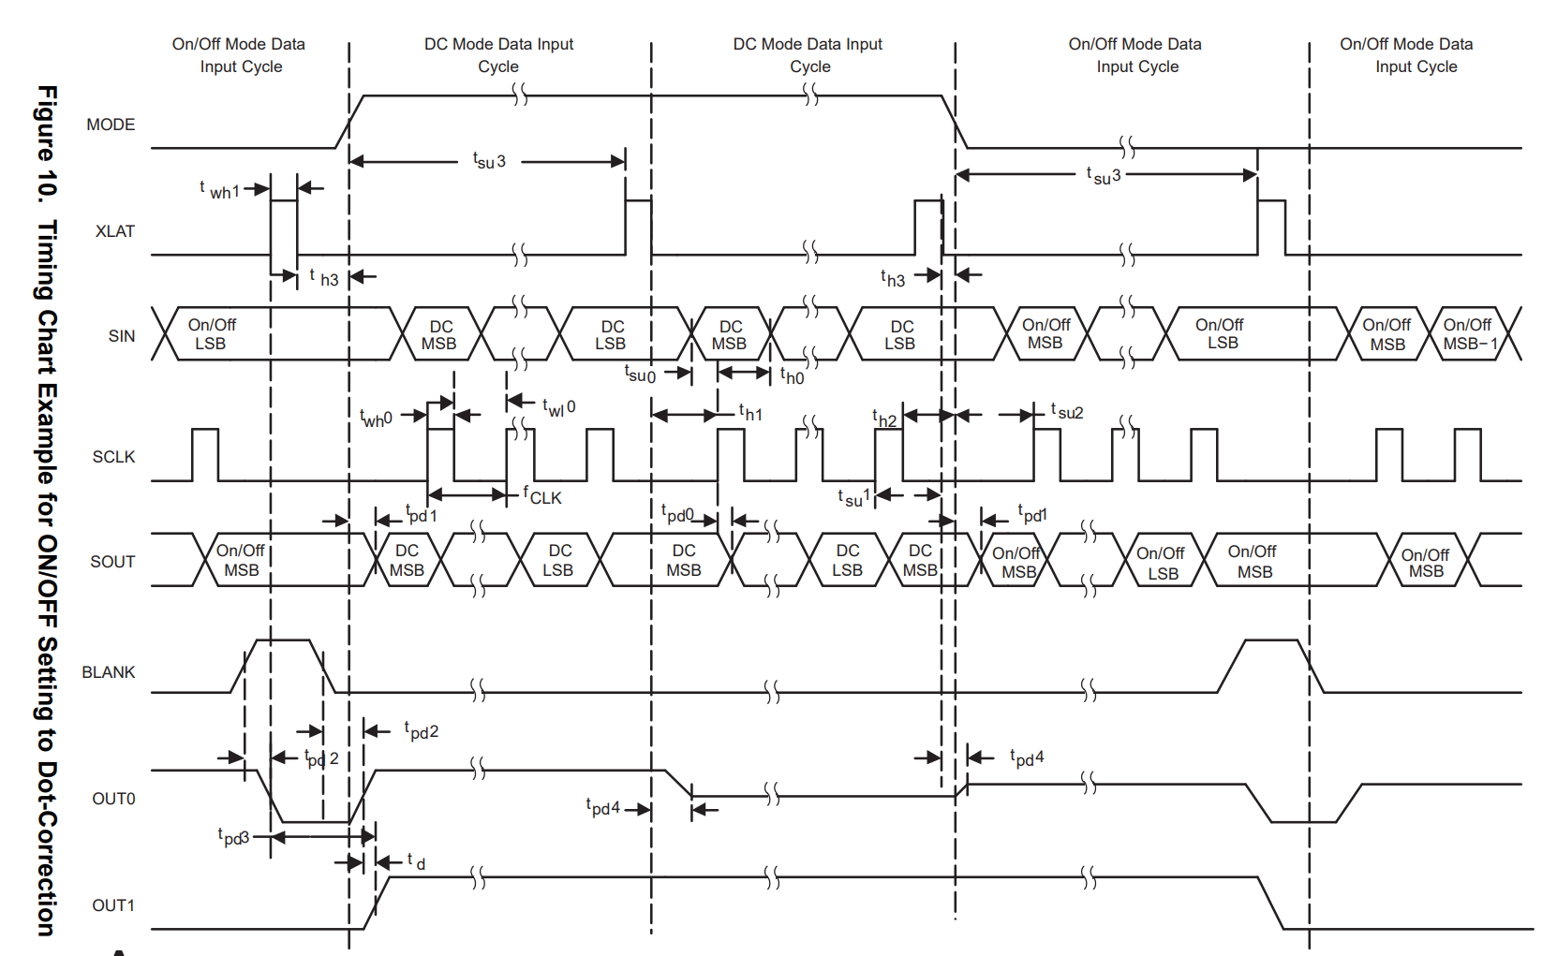

Operating Modes The TLC5922 has different operating modes, depending on the MODE signal. Table 2 shows the available operating modes.
動作モードTLC5922は、MODE信号によって動作モードが異なります。表2に使用可能な動作モードを示します。

Figure 11 shows total power dissipation. Figure 12 shows supply current versus free-air temperature.
図 11 に総損失を示す。図12は、電源電流対自由空冷温度を示す。

THERMAL INFORMATION
The DAP PowerPAD™ package incorporates an exposed thermal die pad that is designed to be attached directly to an external heat sink. When the thermal die pad is soldered directly to the printed circuit board (PCB), the PCB can be used as a heatsink. In addition, through the use of thermal vias, the thermal die pad can be attached directly to a ground plane or special heat sink structure designed into the PCB. This design optimizes the heat transfer from the integrated circuit (IC). For additional information on the PowerPAD package and how to take advantage of its heat dissipating abilities, refer to Technical Brief, PowerPAD Thermally Enhanced Package, Texas Instruments Literature No. SLMA002 and Application Brief, PowerPAD Made Easy, Texas Instruments Literature No. SLMA004. Both documents are available at www.ti.com. See Figure 1 for DAP package exposed thermal die pad dimensions.
熱情報
DAP PowerPAD™ パッケージには、外部ヒートシンクに直接取り付けられるように設計された露出型サーマル・ダイ・パッドが組み込まれています。
外部ヒートシンクに直接取り付けられるように設計されています。サーマルダイパッドをプリント基板（PCB）に直接はんだ付けすると、PCBをヒートシンクとして使用できます。
をヒートシンクとして使用できます。さらに、サーマルビアを使用することで、サーマルダイパッドをグランドプレーンや特殊なヒートシンクに直接取り付けることができます。
に直接取り付けることができます。この設計により
集積回路（IC）からの熱伝達を最適化します。
PowerPADパッケージの詳細とその放熱能力の活用方法については、以下をご参照ください。
Technical Brief, PowerPAD Thermally Enhanced Package, Texas Instruments Literature No.
Application Brief, PowerPAD Made Easy, Texas Instruments Literature No. どちらの資料も
www.ti.com。DAPパッケージのサーマル・ダイパッド露出寸法は図1を参照。

